DRILL TO TIP DRILL
 | PT. TEKNOLOGI REKAYASA KATUP | KAIZEN |  | RESULT AREA | P | Q | C | D | S | M | MENYETUJUI | DIPERIKSA | DIBUAT

AREA | : MACHINING - DRILLING PROSES | MACHINE | : VCS 530/i500/e1250 |  |  |  |  |  |  |  |  |  |  |  | CURRENT
KAIZEN THEME | : Drilling proses | IDEA | : Penggantian solid drill ke insert Tip Drill |  |  |  |  |  |  |  |  |  |  | No | Nama Barang yang sekarang ada | CS | Fn
 |  |  |  |  |  |  |  |  |  |  |  |  |  | 1 | EX-GDR 22.05 (drill 22.05mm) | 32-40
PRESENT STATUS |  | COUNTER MEASURE |  |  |  |  |  |  | BENCH MARK |  | : Lifetime |  |  | 2 | 460.1-1350 041A0 XMGC34 | 28 | 0.28
SOLID CARBIDE DRILL DIAMETER 18 (460.1-1800-054A0-XM GC34) |  | SOLID CARBIDE DRILL DIAMETER 18 (870-1800-18L20-3 + 870-1810-18-PM 4234 ) |  |  |  |  |  |  | TARGET |  | : Lebih awet 3x |  |  | 3 | EX-GDR 16.05 | 32-42
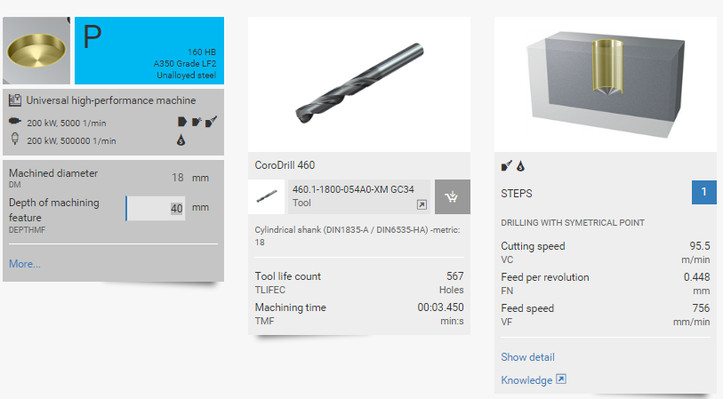
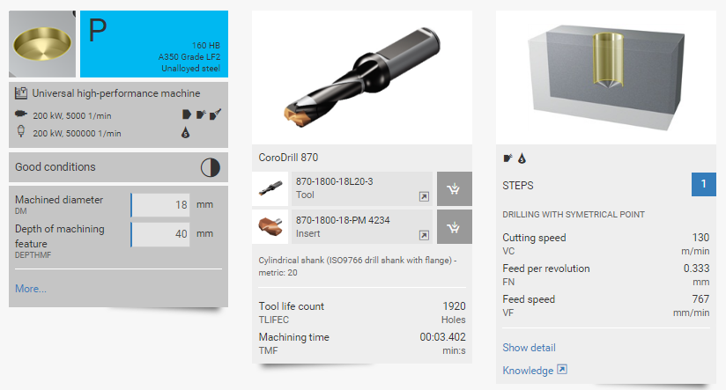
 |  |  |  |  |  |  |  |  | KAIZEN START |  | : 10 Maret 2017 |  |  | 4 | EX-GDR 20.05 | 32-43
 |  |  |  |  |  |  |  |  | KAIZEN FINISH |  | : - |  |  | 5 | 460.1-1900-057A0-XM GC34 | 28 | 0.32
 |  |  |  |  |  |  |  |  | TEAM MEMBER |  |  |  |  | 6 | 460.1-1800-054A0-XM GC34 | 28 | 0.32
 |  |  |  |  |  |  |  |  | 1. | Nurchan A
 |  |  |  |  |  |  |  |  | 2. | Nurul Iman
 |  |  |  |  |  |  |  |  | 3. | Anjar S |  |  |  | 1 | 870-2200-22L25-5 | 870-2200-22-GP 4234 | 25 | 75 | 0.18
 |  |  |  |  |  |  |  |  | 4. | Saepudin |  |  |  | 2 | 870-1350-13L16-3 | 870-1350-13-GP 4234 | 16 | 75 | 0.12
 |  |  |  |  |  |  |  |  | BENEFITS (P,Q,C,D,S,M) |  |  |  |  | 3 | 870-1600-16L20-5 | 870-1600-16-GP 4234 | 20 | 75 | 0.16
 |  |  |  |  |  |  |  |  | P | : Produksi Lebih produktif karena penggantian tool lebih lama |  |  |  | 4 | 870-2000-20L25-5 | 870-2000-20-GP 4234 | 25 | 75 | 0.16
 |  |  |  |  |  |  |  |  | Q | : |  |  |  | 5 | 870-1900-19L25-3 | 870-1900-19-GP 4234 | 25 | 75 | 0.16
 |  |  |  |  |  |  |  |  | C | : Lebih hemat karena life time lebih panjang |  |  |  | 6 | 870-1800-18L20-3 | 870-1800-18-GP 4234 | 20 | 75 | 0.16
 |  |  |  |  |  |  |  |  | D | : Lebih cepat dalam proses penggantian drill (bisa diatas mesin)
 |  |  |  |  |  |  |  |  | M | :
 |  |  |  |  |  |  |  |  | COST VS BENEFIT ANALYSIS

ANALYSIS WHY - WHY ANALYSIS |  | RESULT : Tunggu proses trial
 |  |  | No. | TOOL | INSERT
WHY 1 | : Life time tool pendek |  | 1 | 870-2200-22L25-5 | 870-2200-22-PM 4234
Secara persentase harga akan 108% lebih mahal / 1.08x di bandingkan dengan solid drill, namun secara life time 3.38x lebih awet ( solid drill = 567 x) dan (insert tip 1920 x)
 | : Tool Aus |  | 2 | 870-1350-13L16-3 | 870-1350-13-PM 4234
WHY 2 | : |  | 3 | 870-1600-16L20-5 | 870-1600-16-PM 4234
 | : |  | 4 | 870-2000-20L25-5 | 870-2000-20-PM 4234
WHY 3 | : |  | 5 | 870-1900-19L25-3 | 870-1900-19-PM 4234
 | : |  | 6 | 870-1800-18L20-3 | 870-1800-18-PM 4234
WHY 4 | : |  |  |  |  |  |  |  | SCOPE & PLAN FOR HORISONTAL DEPLOYMENT
 | : |  |  |  |  |  |  |  | No. | M/C No. | TARGET DATE | RESPONSIBILITY | STATUS
ROOT CAUSE | : |  |  |  |  |  |  |  | 1 | All |  |  | on progress

Lembar1
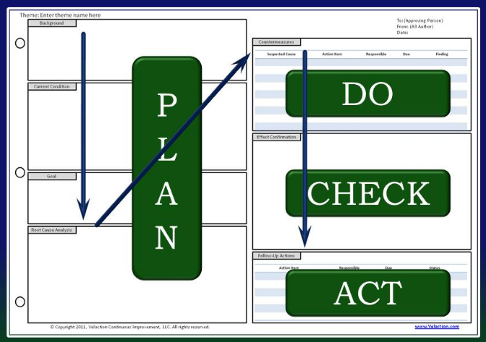
 |  | PT. TEKNOLOGI REKAYASA KATUP |  |  |  |  |  |  |  |  |  | Form No. : TRK-PF-QA/QC-010-E Revision: 0 Effective date: April 03, 2017

 |  | CONTINUOUS IMPROVEMENT

DEPT |  | : |  | RESULT AREA | P | Q | C | D | S | M | MENYETUJUI | DIPERIKSA | DIBUAT
AREA |  | :
IMPROVENT THEME |  | :
IDEA |  | :
PRESENT STATUS |  |  | COUNTER MEASURE |  |  |  |  |  | BENCH MARK |  | :
 |  |  |  |  |  |  |  |  | TARGET |  | :
 |  |  |  |  |  |  |  |  | START |  | :
 |  |  |  |  |  |  |  |  | FINISH |  | :
 |  |  |  |  |  |  |  |  | TEAM MEMBER
 |  |  |  |  |  |  |  |  | 1.
 |  |  |  |  |  |  |  |  | 2.
 |  |  |  |  |  |  |  |  | 3.
 |  |  |  |  |  |  |  |  | 4.
 |  |  |  |  |  |  |  |  | BENEFITS (P,Q,C,D,S,M)

 |  |  |  |  |  |  |  |  | COST VS BENEFIT ANALYSIS

ANALYSIS WHY - WHY ANALYSIS |  |  | RESULT :

WHY 1 | :
 | :
WHY 2 | :
 | :
WHY 3 | :
 | :
WHY 4 | : |  |  |  |  |  |  |  | SCOPE & PLAN FOR HORISONTAL DEPLOYMENT
 | : |  |  |  |  |  |  |  | No. | M/C No. | TARGET DATE | RESPONSIBILITY | STATUS
ROOT CAUSE | :

P (Proses / Produksi) : Kualitas dari proses produksi |  |  | C (Cost) : Kualitas biaya (biaya rendah – harga murah) |  |  |  |  |  | S (Safety) : Kualitas dari keamanan hasil pekerjaan
Q (Quality) : Kualitas dari produk/jasa |  |  | D ( Delivery) : Kualitas penyampaian produk (tepat waktu) |  |  |  |  |  | M ( Moral) : Kualitas dari semangat pelayanan

